Лист1
U(0,t) | U(1,t) | U(x,0) |  | Ut(x,0) | a^2 | a | l | tau | h
-5 | 1 | 11sin3pix-5+6x |  | 0 | 25 | 5 | 1 | 0.015 | 0.125

t\x | 0 | 0.125 | 0.25 | 0.375 | 0.5 | 0.625 | 0.75 | 0.875 | 1
0 | -5 | 5.9126748576 | 4.2781745931 | -6.959517756 | -13 | -5.459517756 | 7.2781745931 | 10.412674858 | 1
0.015 | -5 | -14.162805338 | -11.086932742 | 1.3560184121 | 8.7295431807 | 2.8560184121 | -8.0869327421 | -9.6628053379 | 1
0.03 | -5 | 5.4190793559 | 3.9003929515 | -6.7550638049 | -12.465736079 | -5.2550638049 | 6.9003929515 | 9.9190793559 | 1
0.045 | -5 | -13.681345861 | -10.718439612 | 1.1565913669 | 8.2084151979 | 2.6565913669 | -7.7184396116 | -9.1813458607 | 1
0.06 | -5 | 4.949457515 | 3.5409599555 | -6.5605400692 | -11.957421061 | -5.0605400692 | 6.5409599555 | 9.449457515 | 1
0.075 | -5 | -13.223270604 | -10.367843989 | 0.96685038312 | 7.7125981131 | 2.4668503831 | -7.3678439887 | -8.7232706042 | 1
Метод конечных разностей

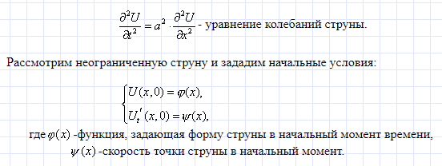

t\x | 0 | 0.125 | 0.25 | 0.375 | 0.5 | 0.625 | 0.75 | 0.875 | 1
0 | -5 | 5.9126748576 | 4.2781745931 | -6.959517756 | -13 | -5.459517756 | 7.2781745931 | 10.412674858 | 1
0.015 | -5 | 3.4777585882 | 2.414570362 | -5.950942414 | -10.364465622 | -4.450942414 | 5.414570362 | 7.9777585882 | 1
0.03 | -5 | -2.6602073953 | -2.2832254185 | -3.4085136582 | -3.7207791154 | -1.9085136582 | 0.71677458145 | 1.8397926047 | 1
0.045 | -5 | -9.5599830268 | -7.564085061 | -0.55053301434 | 3.7474842119 | 0.94946698566 | -4.564085061 | -5.0599830268 | 1
0.06 | -5 | -13.915278146 | -10.897483632 | 1.2534892923 | 8.4616216792 | 2.7534892923 | -7.8974836316 | -9.4152781463 | 1
0.075 | -5 | -13.639087297 | -10.686096307 | 1.1390872965 | 8.1626748576 | 2.6390872965 | -7.6860963068 | -9.1390872965 | 1

Метод Даламбера

